Uputstvo
ПОСТУПАК ЗА ПОПУЊАВАЊЕ ОБРАЗАЦА |  | ГРАФИЧКИ ПРИКАЗ ПОЧЕТНИХ ПОДЕШАВАЊА | ГРАФИЧКИ ПРИКАЗ САМОСТАЛНОГ УНОСА ЦИЉЕВА И ИНДИКАТОРА

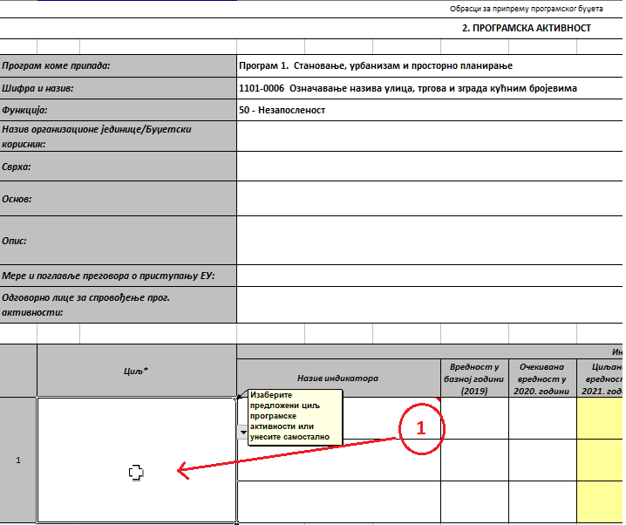
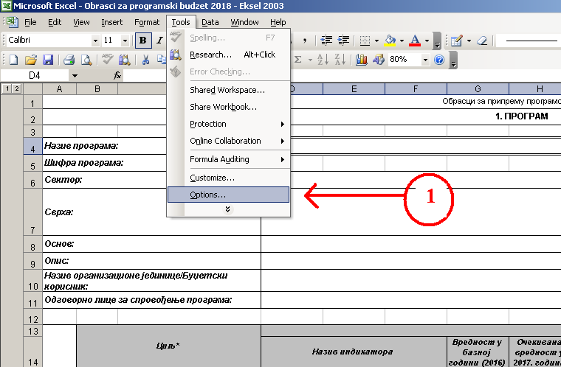
I | ПОДЕШАВАЊЕ ПОЧЕТНИХ ПАРАМЕТАРА:
 | Прво што је потребно урадити јесте да омогућите макрое у Вашој верзији Ексела. У зависности од верзије по покретању документа добићете обавештење да су макрои онемогућени и питање да ли желите да омогућите макрое. Кликом на опцију "Еnable this content" или "Enable macros" омогућавају се програмске процедуре које су неопходне за рад документа. За кориснике који попуњавају обрасце у Екселу 2003 активирање макроа приказано је на сликама. | 1. Корак: За верзију Ексела 2003, у зависности од сигурносних подешавања, покретањем документа добићете обавештење да су макрои онемогућени, како би омогућили процедуре и формуле у документу омогућавање макроа се врши кликом на опцију "Tools" > "Options" | 1. Корак: Кликните на ћелију у којој се уноси назив циља изабране програмске активности
 | Након омогућавања макроа у радном листу "Програм", у ћелији "D4" изаберете назив Програма. Овим поступком сте подесили параметре за рад у радним листовима "Програмска активност" и "Пројекат". Након избора програма пређите на обрасце програмска активност и пројекат. Вредности у финансијском плану програма се аутоматски учитавају.

II | КОПИРАЊЕ ПОТРЕБНОГ БРОЈA SHEET-ОВА ЗА ПРОГРАМСКЕ АКТИВНОСТИ И ПРОЈЕКТЕ
 | Сваки програм се састоји из различитог броја програмских активности и пројеката те је неопходно да за онај број програмских активности и пројеката који Вам је потребан ископирате радне листове "Програмска активност" и "Пројекат". Поступак копирања је следећи:
 | 1) Копирање потребног броја програмских активности: Уколико у оквиру програма Ваш буџетски корисник реализује више програмских активности потребно је да у горњем десном углу обрасца "Програмска активност" притиснете опцију "КОПИРАЈ НОВУ ПРОГРАМСКУ АКТИВНОСТ" , након тога појавиће Вам се нови прозор где уносите број нових програмских активности које желите да попуните(копирате). Кликом на ОК , извршиће се копирање потребног броја прог. активности.
 | 2) За нови пројекат: Исти поступак као код обрасца програмска активност само што се копира образац "Пројекат"

III | ЗНАЧЕЊЕ ПОЈЕДИНИХ НАСЛОВА КОД ПРОГРАМА, ПРОГРАМСКИХ АКТИВНОСТИ И ПРОЈЕКАТА И ИНФОРМАЦИЈЕ КОЈЕ СЕ УНОСЕ
 | 1) У табелама у којима се исказују индикатори:

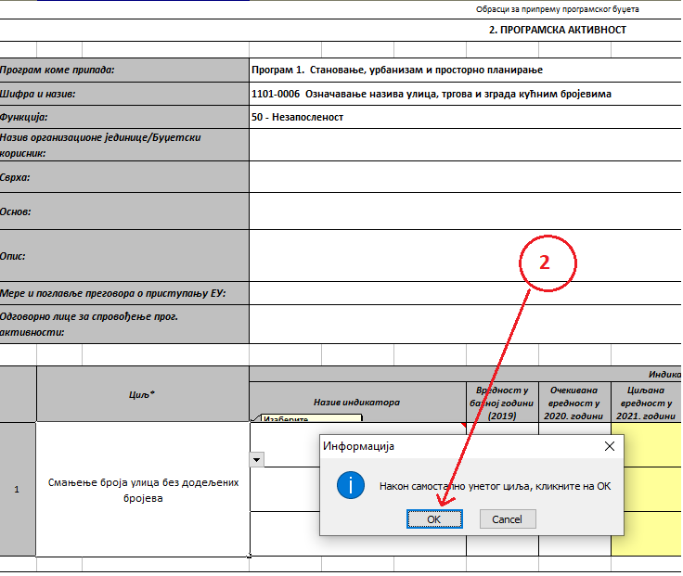
 | - наслов колоне "Вредност у базној години (2019)" односи се на иницијалну референтну вредност индикатора у односу на коју настојимо да пратимо промене током времена (у буџетском циклусу за 2021. годину то ће бити 2019. година, кроз наредне буџетске циклусе ће бити расположиве вредности са краја 2020/2021/итд.). За буџетску кампању 2021., као иницијалну референтну вредност у овој колони треба унети вредност према расположивим подацима за крај 2019. године тј. из завршног рачуна. Уколико нису познати подаци о вредности индикатора за крај 2019. године, унети вредност индикатора из периода који претходи крају 2019. године и за који су подаци доступни (нпр. средина 2019. године, крај 2018. године и сл.). |  | 2. Корак: Унесите назив циља програмске активности, притиском на тастер "Enter" појавиће Вам се прозор у коме кликнете на "ОК"
 | - наслов колоне "Очекивана вредност у 2020. години" односи се на вредност индикатора пројектовану за крај текуће године у којој се припрема буџет за наредну годину. Будући да у периоду припреме буџета за 2021. годину нису познате вредности индикатора које ће бити коначно остварене до краја текуће 2020. године, у ову колону уносе се планиране/очекиване вредности индикатора. Уколико се у циклусу припреме буџета за 2021. годину користи исти индикатор који је коришћен и у циклусу за 2020. годину, у ову колону уноси се вредност индикатора која је исказана као пројекција за 2020. годину уколико је она и даље реална, а уколико није реална потребно је унети вредност индикатора за коју се објективно процењује да ће бити остварена до краја 2020. године.
 | - У колонама које се односе на циљане вредности за 2021., 2022. и 2023. годину, корисник уноси очекиване вредности индикатора према пројекцијама за крај сваке односне године.
 | 2) У табелама у којима се исказују приходи / примања и расходи/издаци :
 | - наслов колоне "Конто" се односи на шифре конта прописаних Правилником о класификационом оквиру и контном плану за буџетски систем на нивоу класе, категорије, групе и синтетичког конта (четвороцифрени) ниво, - наслов колоне "ОПИС" се односи на назив шифре конта . - наслов колоне "Вредност у базној години (2019)“ односи се на вредност прихода/расхода из последњег завршног рачуна буџетског корисника. За буџетску кампању 2021. то је завршни рачун из 2019. године. У наредним буџетским циклусима, корисници коригују године у складу са буџетском кампањом која је у току;
 | - наслов колоне "Очекивана вредност у 2020. години“ односи се на вредност прихода/расхода који је усвојен последњом Одлуком о буџету општине/града односно финансијским планом буџетског корисника. За буџетску кампању 2021. то је Одлука о буџету или Одлука о последњем ребалансу за 2020. годину у тренутку почетка припреме буџета за 2021. годину.
 | При томе, директни и индиректни корисници буџета локалне самоуправе: 1) у колони "Приходи из буџета" исказују се искључиво планирана средства (приходи и примања, односно расходи и издаци) из извора финансирања 01 - Приходи из буџета, а 2) у колони "Приходи из осталих извора" исказују се укупно планирана средства (приходи и примања, односно расходи и издаци) из свих осталих извора (извори финансирања од 03 – 16 и 56 ).
 | НАПОМЕНА: Када је реч о индиректним корисницима Републичког буџета: 1) у колони "Приходи из буџета" исказују се искључиво планирана средства (приходи и примања, односно расходи и издаци) која ће добити из буџета Републике, а 2) у колони "Приходи из осталих извора" исказују се укупно планирана средства (приходи и примања, односно расходи и издаци) на извору 07 - која ће добити из буџета локлане самоуправе, као и на извору 06 - средства добијена од донација. |  | Напомена: Самостално уношење индикатора се врши на исти начин као и уношење циљева

IV | ПОПУЊАВАЊЕ ПРОГАМА, ПРОГРАМСКИХ АКТИВНОСТИ И ПРОЈЕКАТА
 | 1) За Програм: Након завршеног избора програма , шифра програма, сектор коме припада програм и сврха програма се учитавају аутоматски, тако да почетак попуњавања креће од Основа програма. Унета је заштита за ћелије у којима се налазе функције, како их корисник не би случајно променио или обрисао. У радном листу "Програм" су на располагању кориснику још три циља са индикаторима који се приказују опцијом "+" на ободу леве стране документа. | 2. Корак : Након завршених сигурносних подешавања, потребно је да угасите ексел и поново покренете документ. Приликом поновног покретања документа добићете обавештење и питање да ли желите да омогућите макрое. Кликом на "Yes" завршили сте активирање документа.
 | Након попуњених циљева и индикатора корисник не мора да попуњава остатак обрасца јер матрица аутоматски повлачи податке из других радних листова. Ексел документ подржава до 40 програмских активности и пројеката у оквиру једног програма.

 | 2) За програмску активност: Пре попуњавања радног листа "Програмска активност" проверите да ли сте изабрали потребан Програм у радном листу "Програм". Пошто се назив програма аутоматски учитава корисник бира програмску активност из листе програмских активности које потпадају под изабрани програм. Након тога из падајуће листе се бира функција расхода, назив буџетског корисника, сврха, правни основ, опис итд. Свака појединачна програмска активност се попуњавана у посебном радном листу. У зависности од изабране програмске активности, у делу обрасца који се односи на дефинисање циљева и индикатора, из падајућих листа можете одабрати понуђене циљеве и индикаторе који су дефинисани од стране СКГО-а, али је остављена могућност за сопствено дефинисање. Уколико желите да додате програмску активност која није део униформне програмске структуре из Анекса 5 Упутства за припрему програмског буџета, потребно је да се обратите Министарству финансија Захтевом за отварање програмске активности.
 | Након попуњеног описног дела и дела везаног за циљеве и индикаторе, део обрасца који се односи на приходе, расходе и изворе финансирања попуњавати тако што се уносе вредности у белим пољима на контима четвороцифреног нивоа (за 2019. годину су поља обележена жутом бојом како би се нагласила година за коју се врши процес припреме буџета). Ради лакшег попуњавања кликом на опцију "ЗАМРЗНИ ЗАГЛАВЉЕ ПЛАН. СРЕДСТАВА", заглавље се фиксира у горњем делу екрана чиме корисник има увек у виду опис колона у којима уноси вредност за конта која се налазе у другим деловима табеле. У финансијском делу су унета сва конта на нивоу синтетичког конта (четвороцифрени ниво) за ниво локалне самоуправе.
 | Додавање и брисање колона и редова није дозвољено, цифре се уносе без децимала. Након завршетка попуњавања података у финанансијском плану , кликните на дугме "Сакриј празне редове" како би се сва сувишна конта и празни редови уклонили из фин. плана.
 | 3) За пројекте: у ћелији "Е5" упишите шифру пројекта са 4 цифара у складу са Упутством за израду програмског буџета и то на начин да капитални пројекти почињу са цифром 5, заједнички пројекти који се реализују са републичким органима са цифром 7 и стандардни пројекти са цифром 4. Поступак попуњавања дела који се односи на трошкове и изворе финансирања је идентичан као и код програмске активности.

V | ПОПУЊАВАЊЕ ЗАХТЕВА ЗА ДОДАТНА СРЕДСТВА
 | Уколико одобреним лимитом буџетском кориснику недостају средства за одређене програмске активности односно пројекте, за програмску активност/пројекат за који се траже додатна средства ископирати потребан радни лист (у зависности од тога да ли се ради о програмској активности или пројекту) као што је објашњено у Одељку II - Копирање потребног броја "Sheet"-ова за програмске активности и пројекте, а затим у ископираном радном листу у наслову обрасца (ред 2.) из падајуће листе изабрати други наслов односно програмска активност/пројекат - Захтев за додатна средства. На овај начин у радном листу "Програм" у списку програмских активности и пројеката биће посебно приказани захтеви за додатним средствима за програмске активности и пројекте за износе преко одобреног лимита. | 3. Корак: У обрасцу "Program" у реду "Назив програма" изаберите програм са падајуће листе, након тога у обрасцу "Programska aktivnost" и "Projekat" уносите потребне податке, а уколико Ваш буџетски корисник има више програмских активности и пројеката у оквиру једног програма - у ћелији "P1" се налази опција за копирање потребног броја додатних програм. активности и пројеката.
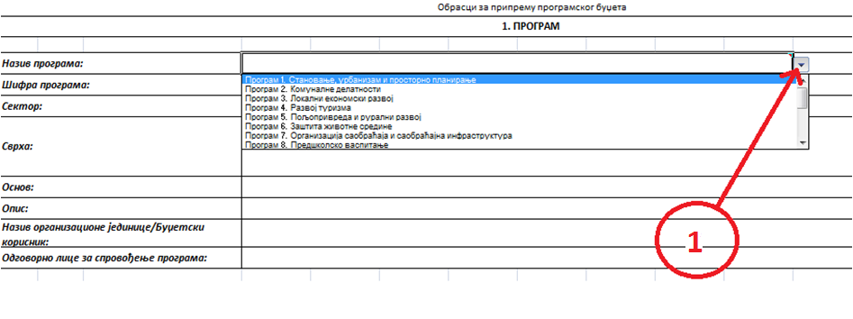
VI | ЗАШТИТА ФОРМУЛА И ВАЛИДАЦИЈА ПОДАТАКА
 | Одређени број ћелија у документу је заштићен од измена како би се заштитиле кључне формуле и процедуре документа. Радни лист "Упутство" се не сме брисати. За детаљније информације о попуњавању образаца посетите сајт www.skgo.org.rs




